상품제안서
미식관 국내산 소고기 육포세트 480g 80gx6팩, 10+1 | 상품코드: F30211

 |  |  |  |  |  |  | 02-412-0044 | www.easy1.co.kr
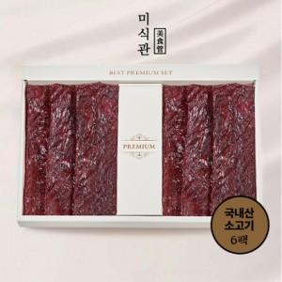

【상세/제작정보】 | 소량주문가능

【인쇄/포장옵션】 | / 포장불가능

【공급단가】 | 수량 | 50~ | 100~ | 500~ | 1,000~ | 2,000~
*VAT별도 | 단가 | 66,720원 | 65,600원 | 63,940원 | 62,820원 | 61,160원

【상품 URL】 | http://www.easy1.co.kr/src/goods_detail.php?gdno=30211

